DADOS_INICIAIS
Obra | Zapata
Empresa | Ckock
Revisão | R00
Arquitetura base | HPSC0457
DADOS OBRA

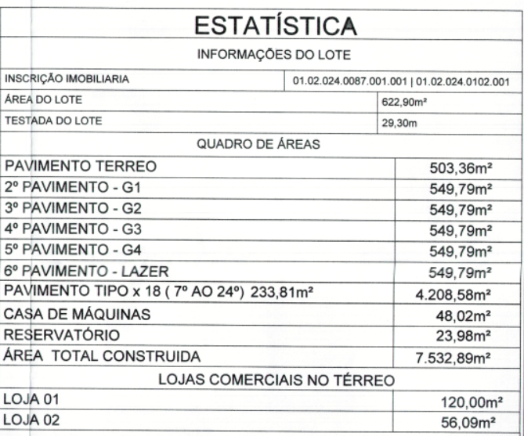
 | Descrição | Identificador | Unidade | Quantidade
 | ÁREA DO TERRENO | AT | M2 | 622.90
 | ÁREA TOTAL CONSTRUÍDA | AC | M2 | 7,532.89
 | UNIDADES RESIDENCIAIS | UR | UN | 36.00
 | Dormitórios | dorm | UN | 90.00
 | Banheiros | ban | UN | 72.00
 | UNIDADES COMERCIAIS | UC | UN | 2.00
 | Churrasqueiras | CHU | UN | 37.00 | Aptos e 1 no lazer
 | NÚMERO TOTAL DE PAVIMENTOS | NP | UN | 24.00
 | NÚMERO DE PAVIMENTOS TIPO | NPT | UN | 18.00
 | NÚMERO DE PAVIMENTOS TIPO DIFERENCIADOS | NPD | UN | -
 | NÚMERO DE PAVIMENTOS DUPLEX | ND | UN | -
 | ÁREA DE PROJEÇÃO DA TORRE | APT | M2 | 233.81
 | PERÍMETRO DE PROJEÇÃO DA TORRE | PPT | M | 58.74
 | ÁREA DE LAZER | AL | M2 | 504.89
 | ÁREA DO EMBASAMENTO | AE | M2 | 3,252.31
 | ÁREA DE SUBSOLOS | S | M2 | -
 | NÚMERO DE SUBSOLOS | NS | UN | -
 | ÁREA DE PROJEÇÃO DO EMBASAMENTO | APE | M2 | 503.36
 | PERÍMETRO DE PROJEÇÃO DE EMBAMENTO | PE | M | 101.02
 | NÚMERO DE PAVIMENTOS DE EMBASAMENTO | NE | UN | 6.00

